26MY_PRELUDE_APP_EN

Honda Accessories
Model Name | Prelude
Model Year | 2026
S = Standard (accessory comes standard on this trim)
T = Tire Size Change (the size of the accessory wheel is smaller/larger than the OE Wheel. Customer will require new tires to fit these wheels.)
E = Exchange Standard Equipment (the size of the accessory wheel is the same size as the OE wheel and therefore they can use the OE tire.)
N/A = Not Applicable (accessory cannot be applied to this trim)

 |  |  |  |  | Province
1.0 Packages and Kits |  |  |  |  | ON
Description | Part Number | Dealer Net | List Price | FRT | Installed Price |  | Comments
 |  |  |  |  |  | PRELUDE FHEV
Protection Package | 26PRE-PRO-PK | $267.00 | $447.00 | 0.2 | $477.00 | •
All Season Floor Mats | 08P17-36W-110
Cargo Tray | 08U45-36W-100

2.0 Wheels and Wheel Accessories
Description | Part Number | Dealer Net | List Price | FRT | Installed Price |  | Comments
 |  |  |  |  |  | PRELUDE FHEV
19" Alloy Wheel | 08W19-36W-100 | $1,920.00 | $3,180.00 | 1.6 | $3,420.00 | E | Priced as a set of 4 wheels. Tires sold separately.
Wheel Locks - Black | 08W42-TG7-301A | $85.00 | $140.00 | 0.2 | $170.00 | •

3.0 Exterior
Description | Part Number | Dealer Net | List Price | FRT | Installed Price |  | Comments
 |  |  |  |  |  | PRELUDE FHEV
Black Emblems - Front "H" Mark & Rear "Honda" marks | 08F20-36W-100 | $215.00 | $358.00 | 1.0 | $508.00 | •
Front Under Spoiler | 08F01-36W-160 | $321.00 | $535.00 | 1.0 | $685.00 | •
Tailgate Spoiler | 08F02-36W-160 | $465.00 | $775.00 | 1.2 | $955.00 | •
Door Mirror Cover | 08R06-36W-110 | $73.00 | $120.00 | 0.6 | $210.00 | •
Door Visor | 08R04-36W-100 | $201.00 | $335.00 | 0.3 | $380.00 | •
Splash Guards | 08P00-36W-100 | $105.00 | $175.00 | 0.4 | $235.00 | •
Fender Protection Film | 08P48-36W-100A | $71.00 | $118.00 | 0.2 | $148.00 | •
Protection Film Set | 08P48-36W-100 | $185.00 | $308.00 | 0.7 | $413.00 | • | includes Door Handle Film, Door Edge Film, Rear Bumper Protection Film.
Car Cover | 08P34-36W-100 | $305.00 | $510.00 | 0.0 | $510.00 | •

4.0 Interior
Description | Part Number | Dealer Net | List Price | FRT | Installed Price |  | Comments
 |  |  |  |  |  | PRELUDE FHEV
All Season Floor Mats | 08P17-36W-110 | $152.00 | $255.00 | 0.1 | $270.00 | •
Cargo Tray | 08U45-36W-100 | $115.00 | $192.00 | 0.1 | $207.00 | •
Cargo Cover | 08U35-36W-100 | $156.00 | $260.00 | 0.1 | $275.00 | •
Rear Seat Back Protector | 08P30-36W-100 | $172.00 | $285.00 | 0.2 | $315.00 | •

5.0 Electrical
Description | Part Number | Dealer Net | List Price | FRT | Installed Price |  | Comments
 |  |  |  |  |  | PRELUDE FHEV
Illuminated Door Sill Trim | 08E12-36W-100 | $280.00 | $467.00 | 1.0 | $617.00 | •
Interior Illumination | 08E16-36W-100 | $200.00 | $330.00 | 1.7 | $585.00 | • | Cup Holder Illumi & Console Box Illumi (3LEDs)
Pattern Projector | 08V27-36W-100 | $183.00 | $305.00 | 1.2 | $485.00 | •
Engine Block Heater | 08T44-36W-300 | $193.00 | $322.00 | 1.4 | $532.00 | •
Optimate 12V Auto Battery Charger/Maintainer | 31670-BMS-004H | $91.00 | $152.00 | 0.0 | $152.00 | •

6.0 Paint Pens
Description | Part Number | Dealer Net | List Price | FRT | Installed Price |  | Comments
 |  |  |  |  |  | PRELUDE FHEV
Winter Frost Pearl (NH-973P) | TUCH-NH937P-A1 | $13.00 | $21.50 | 0 | $21.50 | •
Crystal Black Pearl (NH-731P) | TUCH-NH731P-A1 |  |  |  |  | •
Rallye Red (R-513) | TUCH-R513-A1 |  |  |  |  | •

Fine Sanding Needles | TUCH-NEEDLES | $9.50 | $15.75 | 0 | $15.75 | • | Quantity of 5.
Fine Sanding Sticks | TUCH-STICKS | $2.45 | $4.00 | 0 | $4.00 | • | Quantity of 5.
Paint Pen Replacement Tips | TUCH-TIPS | $13.75 | $23.00 | 0 | $23.00 | • | Quantity of 25.

Publication Date: | All published prices, trim specifications, and availability are subject to change without prior notice.
2025-11-13 | Red Pricing = Promotional Pricing - offered for a limited time only and on a first come, first serve basis.

26MY_PRELUDE_SELL-EN
26MY Prelude
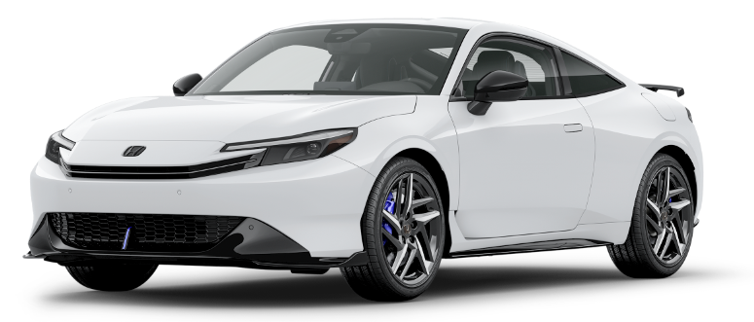 200 |  |  |  |  |  |  |  | 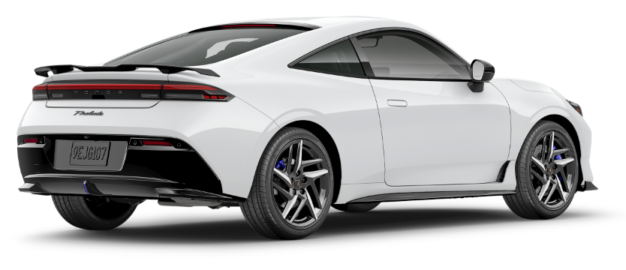

FEATURED ACCESSORIES
20
150

20 | All Season Floor Mats |  |  |  |  | Cargo Tray |  |  |  |  | Splash Guards
20 | $270 | $1.23 | /wk * |  |  | $207 | $0.94 | /wk * | (6.99%) |  | $235 | $1.07 | /wk * | (6.99%)

&

20 | Tailgate Spoiler |  |  |  |  | Illuminated Door Sill Trim |  |  |  |  | 19" Alloy Wheel
50 | $955 | $4.35 | /wk * | (6.99%) |  | $617 | $2.81 | /wk * | (6.99%) |  | $3,420 | $15.59 | /wk * | (6.99%)

150

20 | Pattern Projector |  |  |  |  | Black Emblems - Front "H" Mark & Rear "Honda" marks |  |  |  |  | Protection Film Set
50 | $485 | $2.21 | /wk * | (6.99%) |  | $508 | $2.32 | /wk * | (6.99%) |  | $413 | $1.88 | /wk * | (6.99%)

 | Genuine Honda Accessories purchased with a new Honda vehicle include a 3 year / 60,000 km manufacturer's warranty.
 | Vehicle accessories purchased after vehicle sale include a 1 year / 20,000km manufacturer's warranty.
20 | *Prices shown include the cost of installation.
60 | *For informational purposes only. Weekly amounts shown are estimated payments based on a 60 month finance contract at 6.99% APR (including the cost of installation). Applicable taxes and fees are extra. Accessories cannot be financed on their own and must be financed through Honda Canada Finance Inc., on approved credit, in conjunction with a Honda vehicle. Representative finance example: $350.00 financed at 6.99% APR equals $1.60 weekly for 60 months. 260 weekly payments required. Cost of borrowing is $64.80 for a total obligation of $414.80. Actual payment amounts will vary based on APR, finance contract term and cost of the applicable accessories. Conditions apply. See your Honda dealer for full details.
 | *More customized weekly payment options & accessories can be seen on Honda.ca - Build & Price
20
18 | (6.99%) | 0.0699
7.5 | 12 | 8 | 8 | 10 | 8.5 | 12 | 8 | 8 | 10 | 8.5 | 12 | 8 | 8 | 10 | 7.5
Publication Date: | 2025-11-13 | All published prices, trim specifications, and availability are subject to change without prior notice. |  |  |  |  |  |  |  |  |  |  |  | Province | ON

